등록방법
1. 상품 일괄등록
 | 1. 엑셀양식을 다운로드하여 필수 사항 및 필요한 사항들을 기입한다.
 | 2. [이미지 업로드]를 선택하여 엑셀양식에 필요한 이미지들을 업로드한다.
 | 3. [파일 업로드]를 선택하고, 1에서 작성한 엑셀파일를 업로드 한다.
 | 4. 추가 정보 update를 위해 [상품정보 조회/수정]을 선택한다.
④
②
①
③

2. 상품정보 조회/수정
 | 1. 상품목록에서 상품정보제공고시가 필요한 상품을 선택한다.
 | 2. 일괄변경에서 [상품정보제공고시] 선택한다.
 | 3. [상품정보제공고시] 팝업창에서 [자주쓰는 상품정보제공고시]를 선택한다.
 | 4. [자주쓰는 상품정보제공고시] 팝업창에서 미리작성한 가공식품-식품위생법 표시사항을 선택한다.
 | 5. [상품정보제공고시] 팝업창에서 표시내용을 확인 및 수정 후 변경을 선택한다.
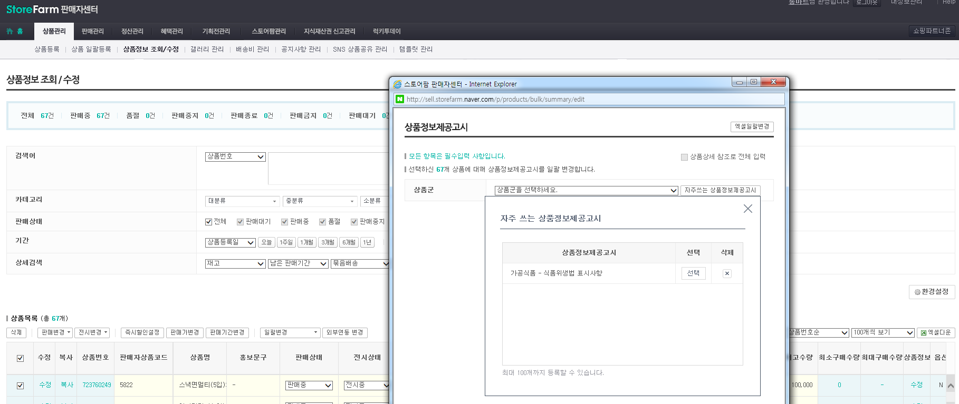
④
③
②
①

3. 배송비 관리
 | 1. [배송비 관리]메뉴의 [배송비 묶음그룹 관리] 탭 화면 아래의 묶음그룹 상세정보에서 아래 정보들을 기입한다.
 | 2. [묶음그룹 상품 등록]을 선택한다.
②
①

 | 3. [묶음그룹 상품 등록] 팝업창에서 묶음배송할 상품 목록을 선택후 [상품등록] 버튼을 선택한다.
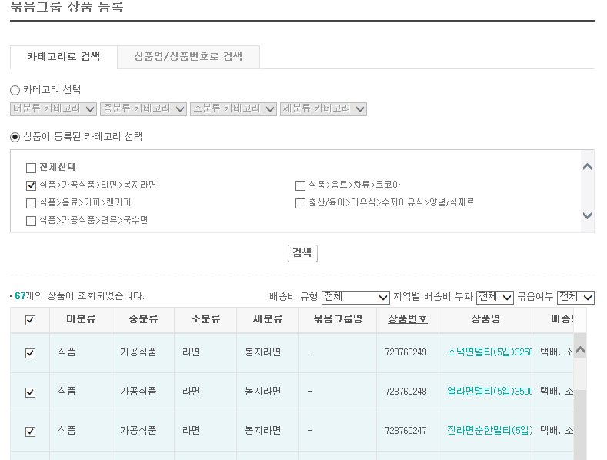

 | 4. [배송비 묶음그룹 관리] 탭 화면 아래의 [수정] 버튼을 선택한다.

4. 갤러리 관리
 | 1. [갤러리 관리] 탭에서 [갤러리 신규 등록]을 선택한다.
①

 | 2. 갤러리 제목을 입력한다.
 | 3. [상품추가]를 선택한다.
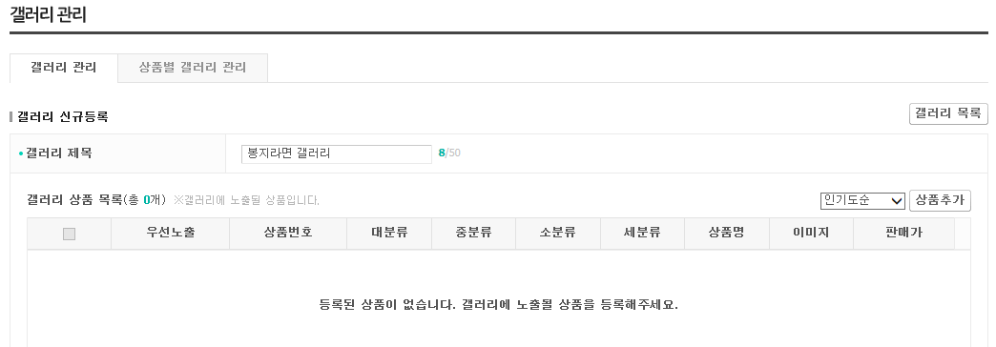
③
②

 | 4. [갤러리 상품 등록] 팝업창에서 갤러리에 display할 상품을 선택한다.
 | 5. [갤러리 상품 등록] 팝업창 하단의 [상품등록] 버튼을 선택한다.
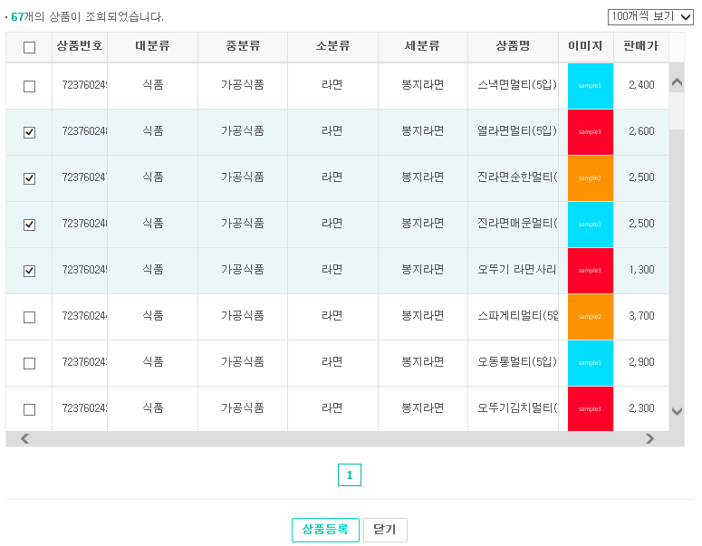

⑤

⑥

 | 6. [갤러리 관리] 화면 하단의 미리보기를 선택하여 갤러리 목록 및 표시상태를 확인 후 등록버튼을 선택한다.
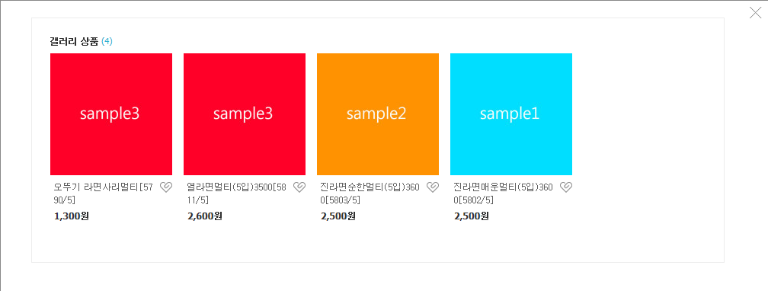

 | 7. [상품별 갤러리 관리] 탭을 선택 후 위에서 추가한 갤러리를 추가할 상품목록을 선택한다.
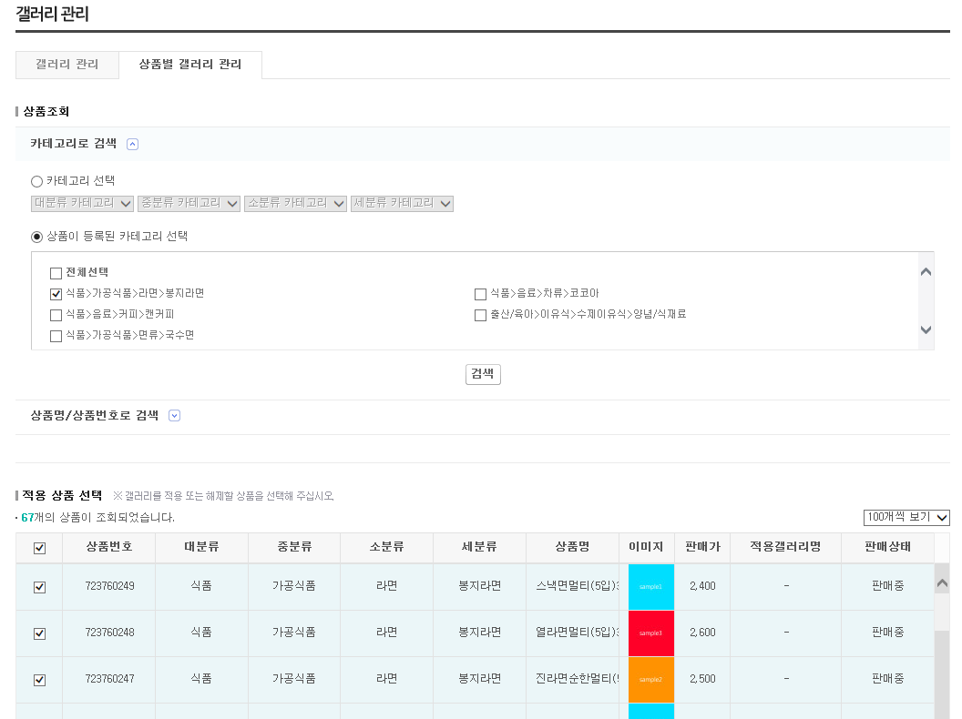

 | 8. [갤러리 검색]을 선택한다.
 | 9. [갤러리 검색] 팝업창에서 적용할 갤러리를 선택 후 [닫기]를 선택한다.
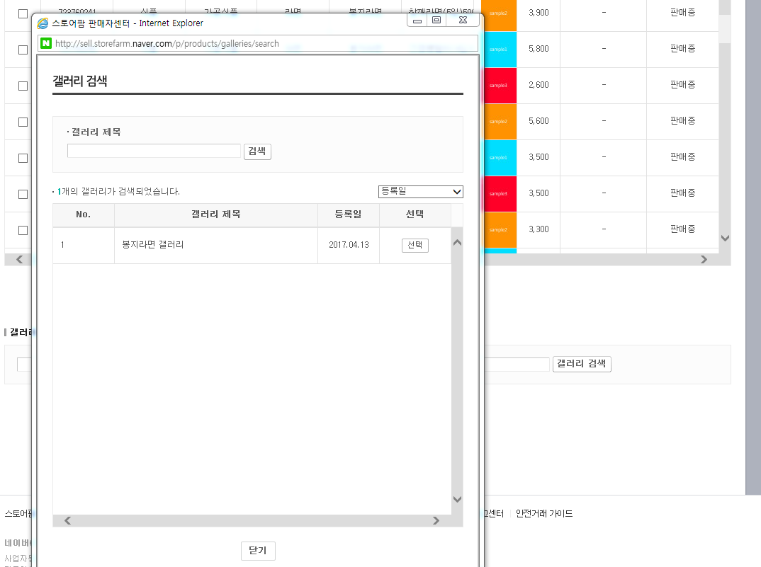

⑨

⑧

 | 10. [상품별 갤러리 관리] 화면 하단의 [일괄적용]을 선택한다.

⑧⑨⑩⑪⑫⑬

①②③④⑤⑥⑦

